Informações Gerais
Limpar
INNOFILL DVD Desenvolvimento de Manuais de Instruções (BA) |  |  |  | Algumas planilhas apresentam arquivos linkados, os mesmos são exclusivamente para conferência de conteúdo.
Projeto: | 894xxxxx-xxxxxx
Tipo:
Modelo: | DVD
SAP Nr.: |  | *ABAS - LEGENDA
Revisão: |  |  | Geral
Número da máquina: |  |  | Mecânica
Ano de Fabricação: |  |  | Elétrica
Máquina: |  |  | Automação / Software
Limpar todo conteúdo
Cliente: |  |  | Exceções/Gerador

Componentes integrados
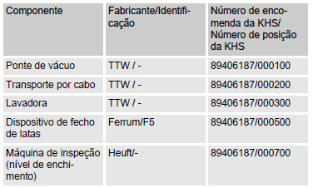
Projeto: 894xxxxx-xxxxxx |  | Responsável:
Cliente: | DVD | Data de preenchimento: dd/mm/aaaa | **EXEMPLO DE PREENCHIMENTO**
SAP Nr.:

Limpar
Componentes integrados
Componente | Fabricante / Identificação | Número de encomenda da KHS / Número de posição da KHS

Dispositivos de Mecânicos
Limpar
Projeto: 894xxxxx-xxxxxx |  | Responsável:
Cliente: | DVD | Data de preenchimento: dd/mm/aaaa
SAP Nr.:

Dispositivos | Descrição |  | Aplicável (X)

Enclausuramento de proteção | Painéis de revestimento fixados nas partes externas da armação da máquina. | 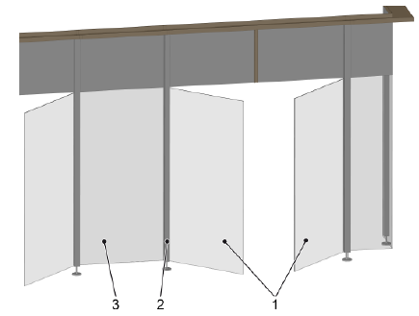
Interruptor de porta com bloqueio | As portas estão associadas a áreas de comutação. Durante a produção e a limpeza, as portas são bloqueadas por travas magnéticas. | 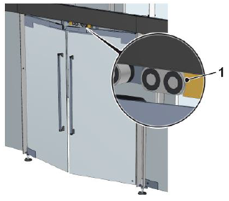
Trava antiqueda | O dispositivo de fixação é usado para anexar uma proteção antiqueda. | 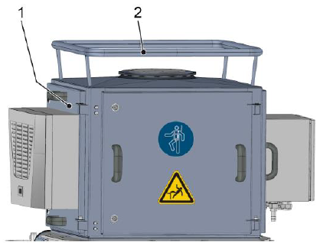
Válvula de segurança | A válvula de segurança protege o sistema pressurizado e os módulos precedentes contra sobrepressão não permitida. | 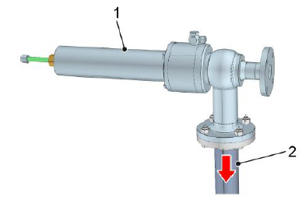
Destravamento de fuga | Na carenagem da máquina, encontra-se uma haste em cada área de proteção para o destravamento das portas no caso de fuga. | 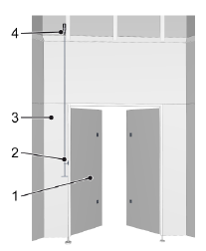
Sistema de monitoramento de CO2 | O posto de trabalho principal do operador da máquina é monitorado por um equipamento de medição de CO2. | 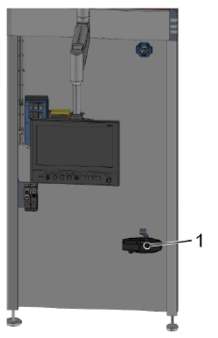
Chave de segurança | As chaves de segurança são fornecidas em cada porta de acesso e em cada porta de serviço do enclausuramento da máquina para liberar o travamento das portas
Sensor de pressão | O sensor de pressão registra a pressão dos fluidos na tubulação. Com base na pressão, o controle identifica e monitora os estados de operação e os processos.
Manômetro | O manômetro registra a pressão dos fluidos na tubulação. A pressão serve para reconhecer e monitorar as condições e procedimentos operacionais.
Sensor de temperatura | Com base na medição da temperatura, o sistema de controle detecta e monitora as temperaturas especificadas pelo processo.
Sonda de nível de enchimento | O sensor do nível de enchimento mede o nível de enchimento no recipiente. Dependendo do tamanho do recipiente, são instaladas duas ou mais sondas de nível de enchimento.
Medidores de vazão | Os medidores de vazão registram na alimentação de fluídos o volume de fluídos por unidade de tempo (fluxo volumétrico).
Sonda de vazio | A sonda de aviso de vazio evita o funcionamento a seco da bomba, que pode danificar ou destruir a bomba. | 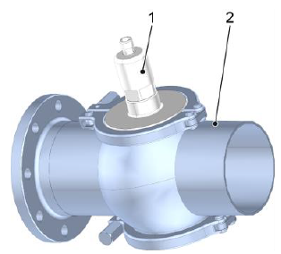
Medidor de condutividade | A partir da condutividade, o controle reconhece e monitora os estados operacionais e procedimentos. | 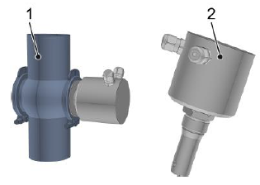
Oxímetro | O oxímetro mede a concentração de oxigênio no produto. | 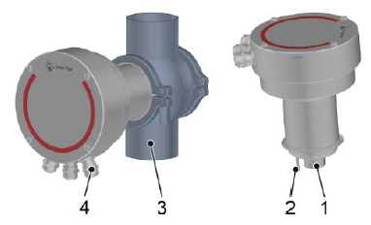
Analisador com sensor de CO2 | Mede a concentração de CO2, brix e o conteúdo de álcool. | 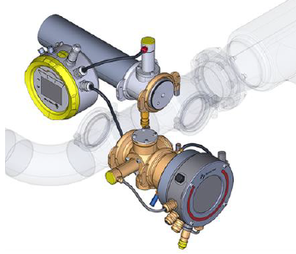

Estrutura
Limpar
Projeto: 894xxxxx-xxxxxx |  | Responsável:
Cliente: | DVD | Data de preenchimento: dd/mm/aaaa
SAP Nr.:

Dispositivos | Descrição |  | Aplicável (X)

Sala higiênica | Para boas condições de envase de produtos, a envasadora encontra-se numa sala higiênica com teto de filtragem de ar. | 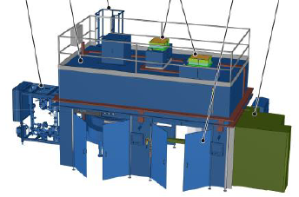
Válvula de coleta de amostra | Uma amostra do conteúdo do gasoduto pode ser colhida utilizando a amostragem válvula. | 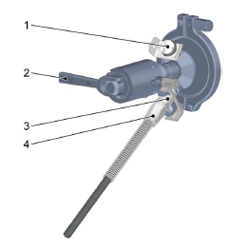
Redutor de pressão de água | O redutor de pressão reduz a pressão de alimentação de água para a exigida pela KHS. | 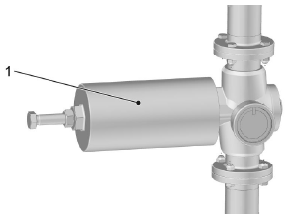
Redutor de pressão de gás | O redutor de pressão reduz a pressão de alimentação de gás para a exigida pela KHS. | 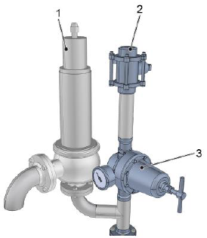
Filtros preliminares | Os filtros preliminares limpam o gás injetado antes de entrar no filtro de gás. | 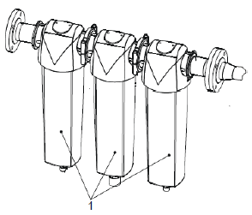
Conexão de vapor | O cartucho de filtro limpa o vapor antes deste ser levado aos filtros de gás pressurizado. | 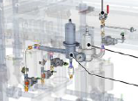
Exaustão de CO2 | Durante o envase, forma-se uma mistura de ar e CO2. Essa mistura de gases é sugada no manifold de válvulas pelo ventilador radial.
Aumento de pressão do ar de controle | Quando a pressão do ar de controle alimentado pela empresa operadora é menor do que a pressão mínima solicitada pela KHS. | 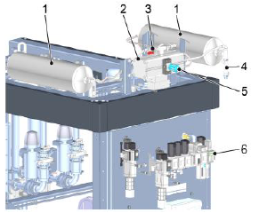
Dosagem de nitrogênio | Antes do processo de selagem, nitrogênio líquido é inserido na lata enchida. Estabiliza as talas e facilita o manejo das latas enchidas. | 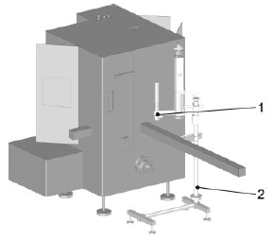
Caneca CIP Automática | As válvulas de enchimento são vedadas por placas de enxágue durante a limpeza interna (CIP). | 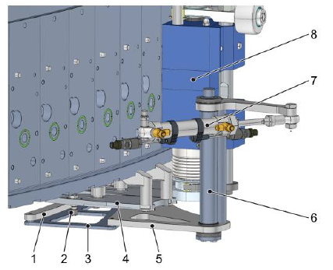
Ducha de latas | A ducha de latas enxagua as latas envasadas após a lacração, eliminando os resíduos de produto. | 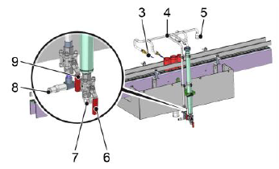
Válvulas acionadas por bus | Controladas pelo controle de processo. (I/O-Link-Master)
Válvulas acionadas por barramento | Controladas por ilha de válvulas.
Pneumática de segurança | Para assegurar a desconexão segura da alimentação de água durante o serviço e em caso de emergência.

Dados do sistema
Limpar
Projeto: 894xxxxx-xxxxxx |  | Responsável:
Cliente: | DVD | Data de preenchimento: dd/mm/aaaa
SAP Nr.:

Especificação | Valor |  | Dados da enchedora
Tipo de enchedora | DVD |  | Especificação | Valor | Unidade
Projeto | 894xxxxx-xxxxxx |  | Cículo divisor da enchedora |  | mm | Exemplo de tabela - Projeto 89407120
N° de fabricação |  |  | Divisão da enchedora |  | mm
N° de máquina |  |  | Quantidade de pontos de enchimento |  | unid.
Ano de fabricação
Identificação

Componentes elétricos
Limpar
Projeto: 894xxxxx-xxxxxx |  | Responsável:
Cliente: | DVD | Data de preenchimento: dd/mm/aaaa
SAP Nr.:

Dispositivos | Preview | Aplicável (X)

Interruptor principal | 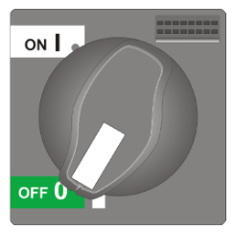
Interruptor UPS
Alavanca
Chave no transportador | 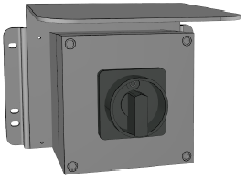
Luzes indicadoras de estado | 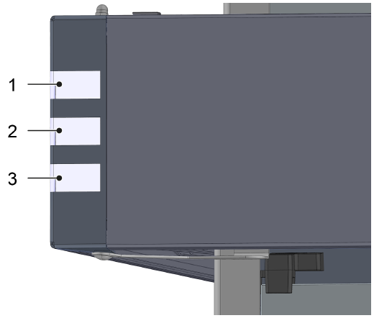
Sirene de aviso | 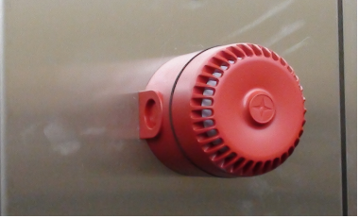
Aviso de arranque para partida automática | 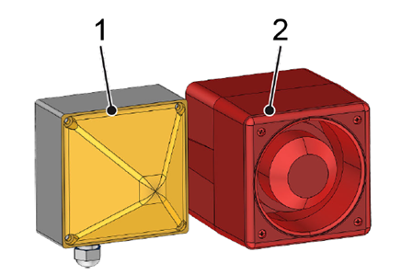
Controle portátil
Controle portátil bimanual | 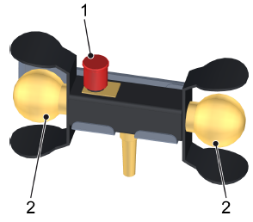
Botoeira P100 | 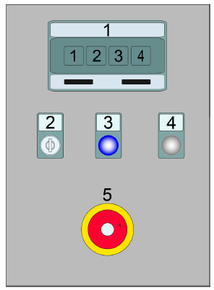
Botoeira P200 | 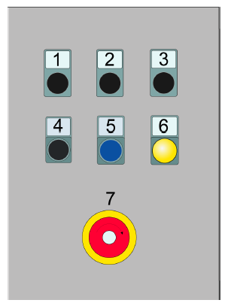
Botoeira P500 | 
Botoeira V1 | 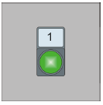
Botoeira P4
Botoeira P12, P13 e P14
ReDiS | O interruptor de chave [ReDiS] liga a conexão de dados remota segura (por ex., uma conexão VPN).

Tipo de IHM
Limpar
Projeto: 894xxxxx-xxxxxx |  | Responsável:
Cliente: | DVD | Data de preenchimento: dd/mm/aaaa
SAP Nr.:

IHM UTILIZADA |  | Não escolhido

Aplicável ? (Selecione uma opção valida) | Modelo de IHM - Preview | Divisões de Descritivo
 | 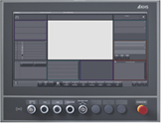 KHS CLEARLINE HMI 3.0 - 21,5 inch full hd panel | 1. Interface IHM
 |  | 2. Estados de operação e modos do operação
 |  | 3. Descritivo de operação (Produção e setup)
 |  | 4. Falhas

Aplicável ? (Selecione uma opção valida) | Modelo de IHM - Preview | Divisões de Descritivo
 |  KHS CLEARLINE HMI 1.0 - 15 inch | 1. Interface IHM
 |  | 2. Estados de operação e modos do operação
 |  | 3. Descritivo de operação (Produção e setup)
 |  | 4. Falhas

Aplicável ? (Selecione uma opção valida) | Modelo de IHM - Preview | Divisões de Descritivo
 | 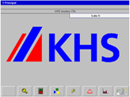 KHS PV1500 plus Allen-Bradley | 1. Interface IHM
 |  | 2. Estados de operação e modos do operação
 |  | 3. Descritivo de operação (Produção e setup)
 |  | 4. Falhas

Aplicável ? (Selecione uma opção valida) | Modelo de IHM - Preview | Divisões de Descritivo
 | 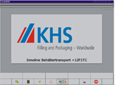 | 1. Interface IHM
 |  | 2. Estados de operação e modos do operação
 |  | 3. Descritivo de operação (Produção e setup)
 |  | 4. Falhas

Aplicável ? (Selecione uma opção valida) | Modelo de IHM - Preview | Divisões de Descritivo
 | 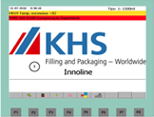 KHS Rockwell | 1. Interface IHM
 |  | 2. Estados de operação e modos do operação
 |  | 3. Descritivo de operação (Produção e setup)
 |  | 4. Falhas

Aplicável ? (Selecione uma opção valida) | Modelo de IHM - Preview | Divisões de Descritivo
 | 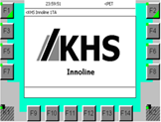 KHS Siemens | 1. Interface IHM
 |  | 2. Estados de operação e modos do operação
 |  | 3. Descritivo de operação (Produção e setup)
 |  | 4. Falhas

Exceções
Está planilha relaciona as exceções técnicas do manual de instruções, não é necessário o preenchimento

Limpar
Exceção | Aplicável
Cognitas
Layout dos dispositivos de proteção
Layout dos postos de trabalho
Layout dos isolamentos de energia
Direcionar para normas KHS
Retrolavagem do filtro (Filtro antes de dreno)

Gerador
Substituir tabelas


Gerar manual

Substituir imagens

